COSTO
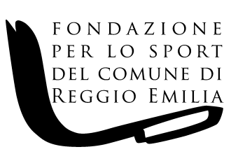

FONDAZIONE PER LO SPORT DEL COMUNE DI REGGIO EMILIA Via F.lli Manfredi n. 12/D - 42124 Reggio Emilia

COSTO COMPLESSIVO DEL PERSONALE A TEMPO INDETERMINATO E DETERMINATO ( riepilogo ai sensi dell'art. 17, comma 2 del D.Lgs. n. 33 del 14.03.2013)

NUMERO DIPENDENTI A TEMPO INDETERMINATO | NUMERO DIPENDENTI A TEMPO DETERMINATO | RETRIBUZIONE COMPLESSIVA | CONTRIBUTI INAIL SU RETRIBUZIONE COMPLESSIVA | CONTRIBUTI INPS SU RETRIBUZIONE COMPLESSIVA | TFR | COSTO COMPLESSIVO
6 | 2 | 231,202.79 | 1,533.58 | 61,803.37 | 19,374.64 | 313,914.38

